Bon de commande
BON DE COMMANDE DU DRIVE DU CAFE RENCONTRE DU MERCREDI 22 DECEMBRE En commandant au Drive, vous soutenez les producteurs locaux et participez au financement du projet Café-Rencontre
 | 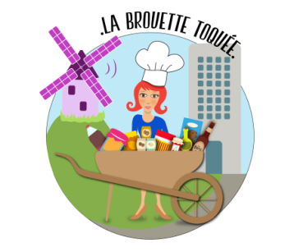

VOUS POUVEZ COMMANDER JUSQU'AU LUNDI SOIR POUR UNE COLLECTE DIRECTEMENT AU MARCHE DE LA COLONIE EN MODE "DRIVE" LE MERCREDI DE 17H A 20H, OU POUR UNE LIVRAISON LE MERCREDI APRES-MIDI EN FONCTION DES CRENEAUX DE LIVRAISONS DISPONIBLES POUR COMMANDER, VOUS POUVEZ AU CHOIX CONTACTER GERALDINE AU 06.11.21.20.96 OU REMPLIR CE BON DE COMMANDE CI-DESSOUS ET L'ENVOYER PAR MAIL A labrouettetoquee@gmail.com PAIEMENT PAR CB OU CHEQUE LORS DE LA COLLECTE OU DE LA LIVRAISON
Votre nom :
Souhaitez-vous collecter votre commande au marché ou une livraison à domicile ?
Si livraison, l'adresse de livraison :
Votre téléphone :
Vos éventuels commentaires sur la commande et/ou la livraison :
Pour commander des fruits & légumes cliquez ici | Total | 0.00 €
Pour commander du poisson, cliquez ici | Total | 0.00 €
Pour commander des condiments & des épices, cliquez ici | Total | 0.00 €
Pour commander de l'épicerie salée, cliquez ici | Total | 0.00 €
Pour commander du pain, cliquez ici | Total | 0.00 €
Pour commander des produits laitiers, cliquez ici | Total | 0.00 €
Pour commander du miels, cliquez ici | Total | 0.00 €
Pour commander de l'epicerie sucrée, cliquez ici | Total | 0.00 €
Pour commander des boissons ou bières artisanales, cliquez ici | Total | 0.00 €
Pour commander des plantes & Fleurs locales cliquez ici | Total | 0.00 €
Votre contribution au coût de la livraison en vélo-cargo |  | 0.00 €
Total de la commande |  | 0.00 €
Dont part reversée par les producteurs au financement du projet du Café-Rencontre |  | 0.00 €

7

